Hoja1
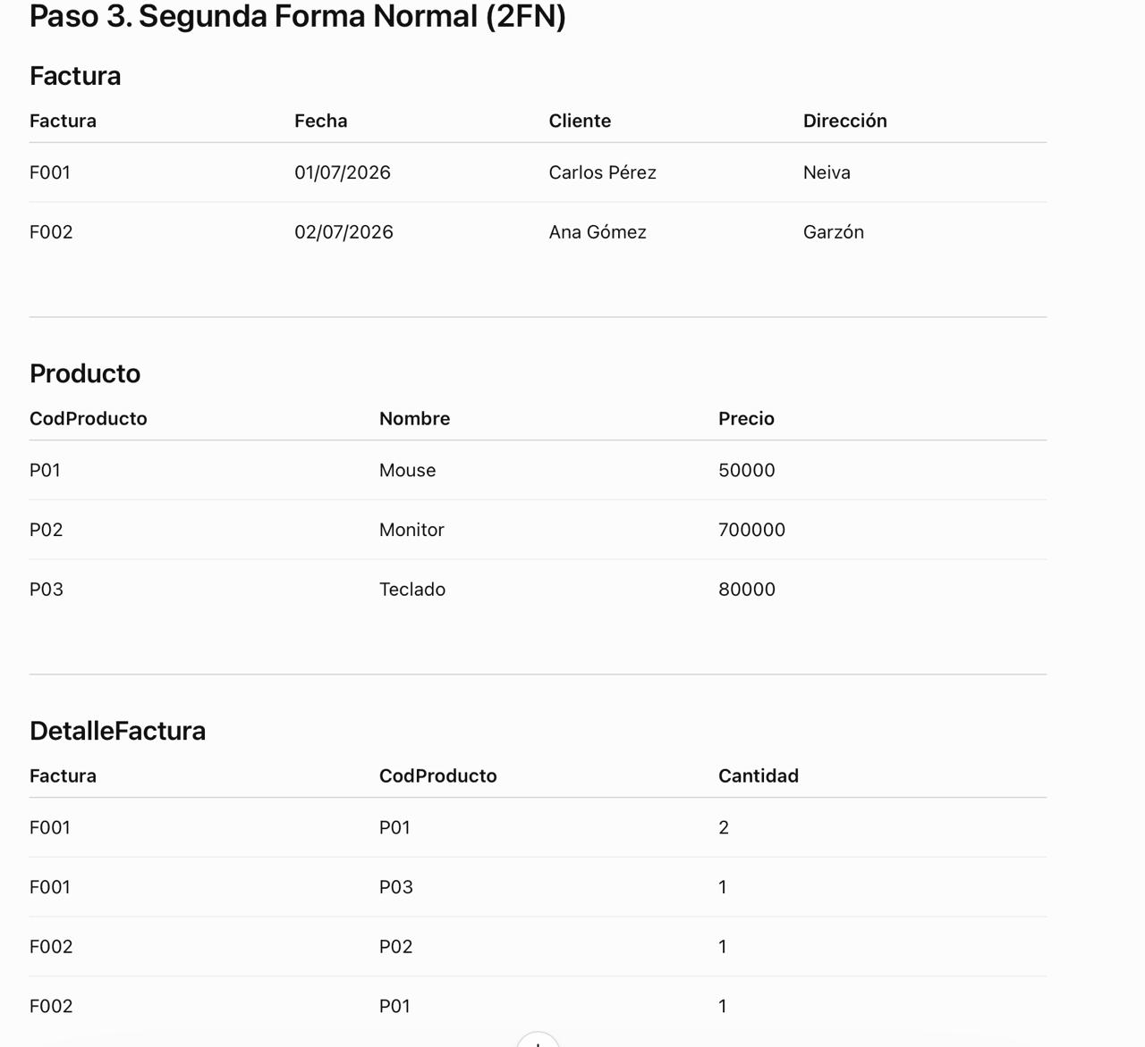
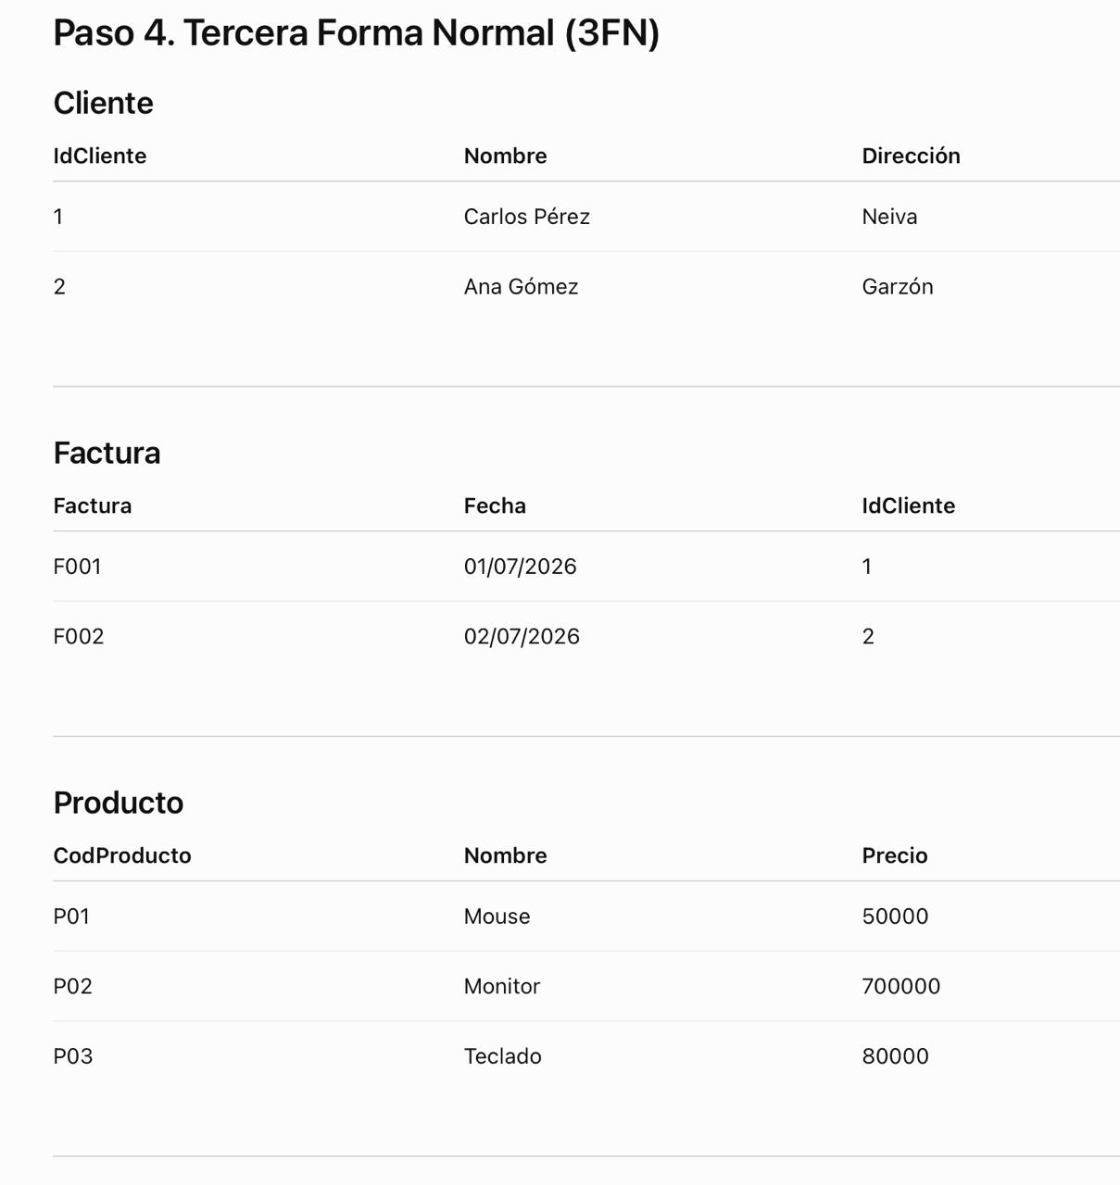
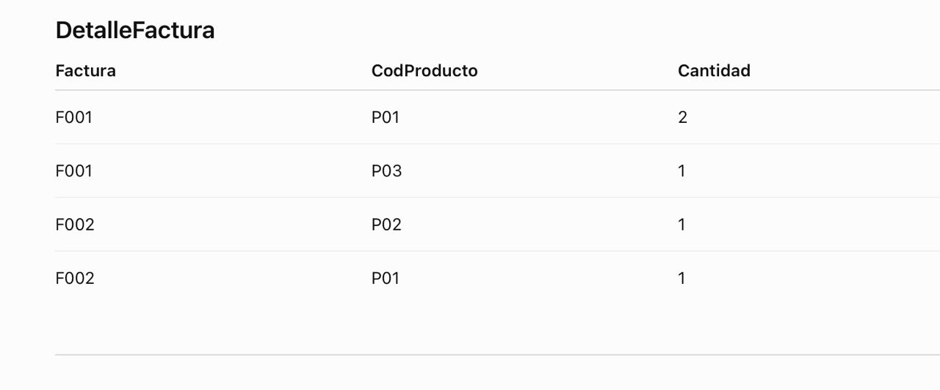
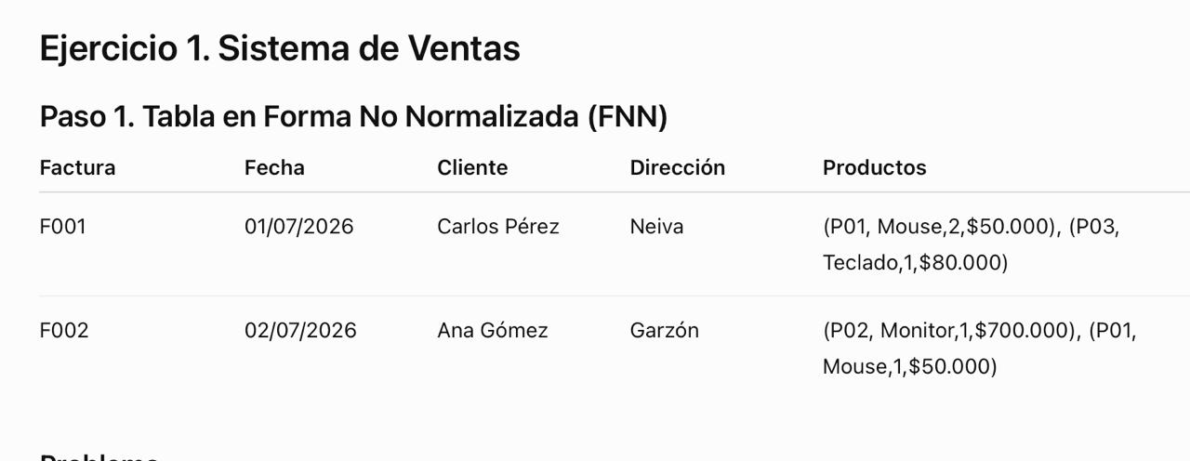

1FN
FACTURA | FECHA | CLIENTE | DIRECCIÓN | PRODUCTOS
F001 | 2026-07-01 | Carlos Pérez | Neiva | (P01,Mouse,2,$50.000),(P03,Teclado,1,$80.000)
F002 | 2026-07-02 | Ana Goméz | Garzón | (P02,Monitor,1,$700.000),(P01,Mouse,1,$50.000)

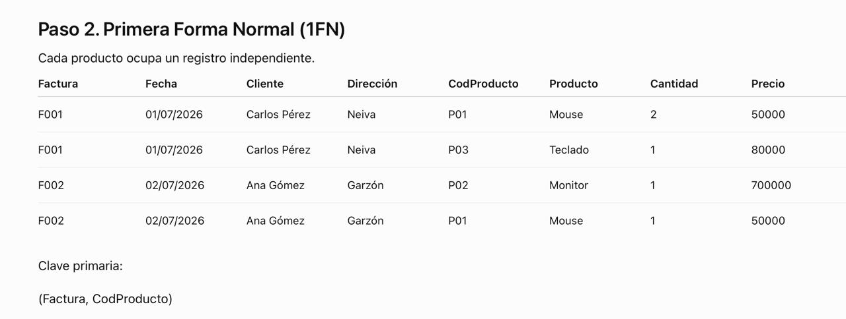

FACTURA | FECHA | CLIENTE | DIRECCIÓN | CODPRODUCTO | PRODUCTO | CANTIDAD | PRECIO
F001 | 2026-07-01 | Carlos Pérez | Neiva | P01 | Mouse | 2 | 50000
F001 | 2026-07-01 | Carlos Pérez | Neiva | P03 | Teclado | 1 | 80000
F002 | 2026-07-02 | Ana Gómez | Garzón | P02 | Monitor | 1 | 700000
F002 | 2026-07-02 | Ana Gómez | Garzón | P01 | Mouse | 1 | 50000

